様式
別紙２
ＶＪ地方連携事業 提案書 |  |  |  |  |  |  |  |  |  |  |  |  |  | （別紙２）

 | 運輸局名 | 05中部 |  | 事業番号 |  | 実施時期 |  | ～ |  |  |  |  |  |  | 運輸局 | 対象国 | 個別事業名（海外対象事業）
 | 事業名 |  |  |  |  |  |  |  |  |  |  |  |  |  | 01北海道 | 韓国 | 旅行会社招請
 | 実施主体 |  |  |  |  |  |  |  | 国内関係地域 |  |  |  |  |  | 02東北 | 中国 | 海外現地商談会
 | 事業費（千円） | 総額 |  | 市場名 |  |  |  |  |  |  |  |  |  |  | 03関東 | 台湾 | トラベルマート
 |  | VJ費 |  | 都市名 |  |  |  |  |  |  |  |  |  |  | 04北陸 | 米国 | 旅行会社等 セールスコール
 |  | その他 |  |  |  |  |  |  |  |  |  |  |  |  | 05中部 | 香港 | セミナー （海外／国内）
 | 個別事業区分 | 個別事業の分類名 |  |  | 事業費(千円) | 個別事業の分類名 |  |  | 事業費(千円) | 事業費合計 | 実施主体の費用負担（千円） 計 |  |  | 0.0 | 06近畿 | 豪州 | 共同広告
 |  | 旅行会社招請 |  |  |  | メディア招請 |  |  |  |  |  |  |  |  | 07中国 | タイ | 純広告
 |  | 海外現地商談会 |  |  |  | インターネット （Web） |  |  |  |  |  |  |  |  | 08四国 | 英国 | メディア招請
 |  | トラベルマート |  |  |  | インターネット （SNS） |  |  |  |  |  |  |  |  | 09九州 | ｼﾝｶﾞﾎﾟｰﾙ | 海外現地 メディア説明会
 |  | 旅行会社等 セールスコール |  |  |  | 印刷物・映像等 |  |  |  |  |  |  |  |  | 10沖縄 | カナダ | インターネット （Web）
 |  | セミナー （海外／国内） |  |  |  | イベント・旅行博等出展 |  |  |  |  |  |  |  |  |  | 仏国 | インターネット （SNS）
 |  | 共同広告 |  |  |  |  |  |  |  |  |  |  |  |  |  | 独国 | 印刷物・映像等
 |  | 純広告 |  |  |  |  |  |  |  |  |  |  |  |  |  | ﾏﾚｰｼｱ | イベント・旅行博等出展
 | 事業の目的・概要 （より具体的に記載して下さい） |  |  |  |  |  |  |  |  |  |  |  |  |  |  | インド
 | 対象市場の分析、 事業計画 | 市場のマーケット特性 |  |  |  |  |  |  |  |  |  |  |  |  |  | ロシア
 |  | ターゲット |  |  |  |  |  |  |  |  |  |  |  |  |  | ベトナム
 |  | 宣伝する観光地の特徴・テーマ |  |  |  |  |  |  |  |  |  |  |  |  |  | インドネシア
 |  | 誘客をめざすシーズン |  |  |  |  |  |  |  |  |  |  |  |  |  | 共通
 |  | 事業対象者 （旅行会社名等、より具体的に）
 |  | その他
 | 全体計画 ●VJ申請事業 ○独自事業 ◎その他事業 | スケジュール | 4月 | 5月 | 6月 | 7月 | 8月 | 9月 | 10月 | 11月 | 12月 | 1月 | 2月 | 3月

 |  | 関連事業
 |  | 関連性
 |  | 次年度以降の展開
 | 継続事業の場合、 過年度成果 | 過年度の 実施内容
 |  | 実施時期
 |  | 事業費
 |  | 得られた 定量成果
 |  | 得られた 定性成果
 |  | 過去の反省と本年度の展開
 | 定量目標 及び 事業計画 | 旅行会社招請 | 招請会社数 |  | 招請人数 |  | 造成ツアー本数 |  | 造成ツアー参加者数
 |  | 海外現地商談会 | 日本側参加社数 |  | 日本側参加人数 |  | 海外参加社数 |  | 海外参加人数 |  | 造成ツアー本数 |  | 造成ツアー参加者数
 |  | トラベルマート | 日本側参加社数 |  | 日本側参加人数 |  | 海外参加社数 |  | 海外参加人数
 |  | 旅行会社等セールスコール | 日本側参加社数 |  | 日本側参加人数 |  | 海外参加社数 |  | 海外参加人数
 |  | セミナー | 日本側参加社数 |  | 日本側参加人数 |  | 海外参加社数 |  | 海外参加人数
 |  | 共同広告 | 広告種類 |  | 広告期間・回数 |  | 媒体接触者数（千人） |  | 催行ツアー本数 |  | 支援ツアー参加者数
 |  | 純広告 | 広告種類 |  | 広告期間・回数 |  | 媒体接触者数（千人）
 |  | メディア招請 | 招請会社数 |  | 招請人数 |  | 媒体接触者数 （千人） |  | メディア費用換算（千円）
 |  | 海外現地メディア説明会 | 日本側参加社数 |  | 日本側参加人数 |  | 媒体接触者数 （千人） |  | メディア費用換算（千円）
 |  | web | 更新頻度 |  | 運営期間（ヶ月） |  | 3ヶ月ﾍﾟｰｼﾞﾋﾞｭｰ数 |  | 総ﾍﾟｰｼﾞﾋﾞｭｰ数 |  | ﾍﾟｰｼﾞﾋﾞｭｰ増加率（％）
 |  | SNS | 発信頻度 |  | 運営期間（ヶ月） |  | 新規獲得ﾌｫﾛﾜｰ数 |  | 総ﾌｫﾛﾜｰ数 |  | ﾌｫﾛﾜｰ増加率（％）
 |  | 印刷物・映像等 | 規格（大きさ、ページ数） |  | 言語 |  | 海外配布部数
 |  | イベント・旅行博等出展 | 総来場者数 |  | ﾌﾞｰｽ数 |  | 商談会の有無 |  | ﾌﾞｰｽ訪問者数 |  | ﾊﾟﾝﾌ等資料配付数
 | 定性目標
 | 代表連絡先等 | 担当者氏名
 |  | 連絡先 | 住所 |  |  |  |  | 電話番号 |  |  | e-mail
 |  | 備考 | ※ヒアリング希望日を記載。
 | ※１ 記載要領参照

◆記載要領
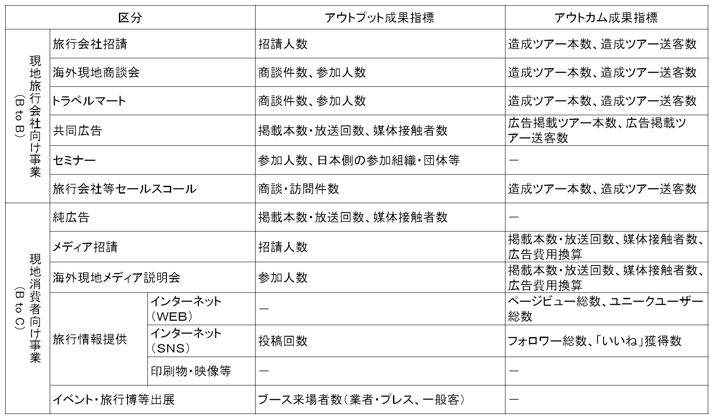
◆VJ地方連携事業 提案書 <記載要領>

1 | 運輸局名 | 「05中部」を選択。
2 | 事業番号 | 記載不要（中部運輸局にて記載）。
3 | 実施時期 | 事業を実施する期間を入力。ただし、準備期間を除く。
4 | 実施主体 | 事業費を負担する実施主体（連携先）の組織名を入力。
5 | 国内関係地域 | 国内の関係する都道府県名を入力。
6 | 事業費 | 千円単位で、VJ費（国費）とその他（実施主体負担）を入力
7 | 市場名、都市名 | 事業の対象となる国名、都市名を入力。
8 | 個別事業区分 | 別表１を参照に、事業区分ごとの事業費を千円単位で入力。
9 | 実施主体の費用負担 | 各事業主体の費用負担を入力。複数で連携する場合は、各主体ごとに記載。
10 | 事業の目的・概要 | 事業実施に当たっての背景、ねらい、事業内容について要点を500文字以内で入力。
11 | 対象市場の分析、事業計画 | マーケット特性： 対象市場のマーケットト動向を分析し、記載。
 |  | ターゲット： マーケット動向を踏まえ、本事業のターゲットを決定し、記載。
 |  | 宣伝する観光地の特徴・テーマ ：本事業のマーケット特性、ターゲットを踏まえ、本事業でアピールする観光資源やテーマを記載。
 |  | 誘客をめざすシーズン：いつのシーズンの誘客をめざすのかを記載。
 |  | 事業対象者 ：招請・広告支援等を実施しようとする旅行社名、メディア名、人数 等を具体的に記載。
12 | 全体計画 | スケジュール ：本事業の実施時期を記載。
 |  | 関連事業 ：他の事業（独自事業含む）、イベント等 関連する事業の実施時期を記載。
 |  | 関連性 ：上記事業をどのように関連させ、相乗効果を生むかを記載。
 |  | 次年度以降の展開 ：本年度事業を今後どのように生かすか、中長期計画を記載。
13 | 継続事業の場合、過年度成果 | 継続事業の場合は、これまでに成果が出ているか、ＰＤＣＡをができているか、発展的に事業展開しているかをチェック。
 |  | 過年度の実施内容 ：過去の事業について概要を記載（過去３年程度）。
 |  | 実施時期 ：過去の事業を実施した時期を記載。
 |  | 事業費 ：過去の事業に係る事業費を記載。
 |  | 得られた定量成果 ：過去の事業によって得られた成果を定量的に記載。 例）誘客数、媒体接触者数、イベント参加人数 等。
 |  | 得られた定量成果 ：過去の事業によって得られた成果を定性的に記載。
 |  | 過去の反省を本年度の展開 ：期待していた成果が得られなかった場合は、その理由を分析し、本年度の事業をどのように展開するか記載。
14 | 定量目標 | 個別事業区分ごと事業計画、目標を記載。
15 | 定性目標 | 定量化できない目標を記載。
16 | 連絡先等 | 本事業の担当者氏名、連絡先等を記載。

＜事業類型＞
 |  |  | 別表１
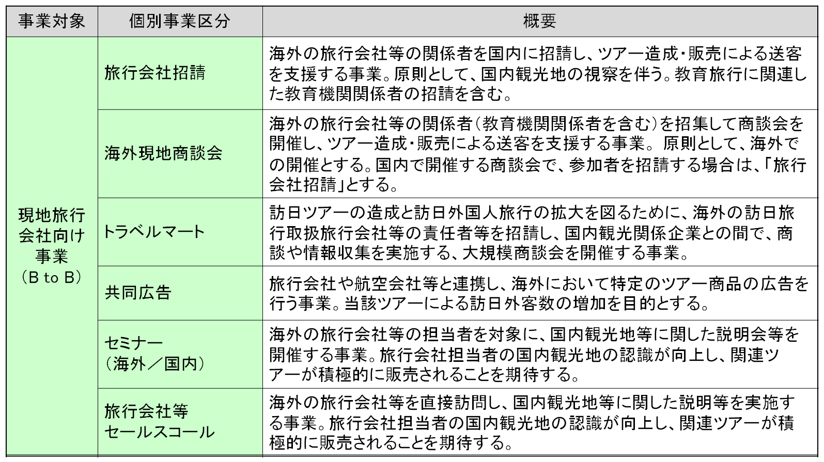

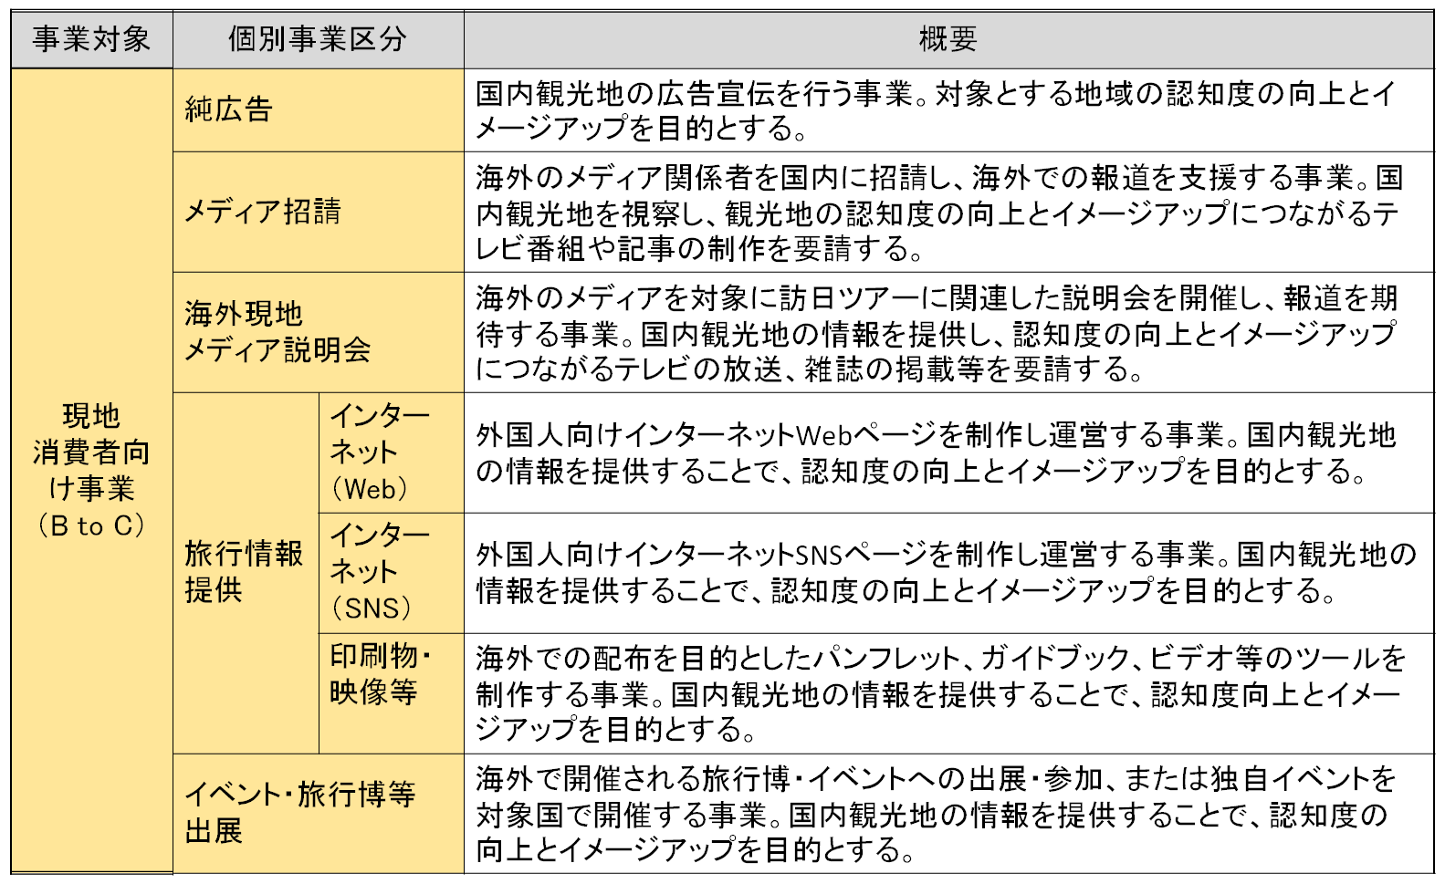

＜成果指標＞

